Sheet1
https://www.jawhm.or.jp/doc/jizen?k=KT&n=KT1208-001
パラメターが無い場合（足りない場合）は、エラー画面を表示 （例：www.jawhm.or.jp/doc/jizen の場合はエラー）

パラメータの意味
ｋ：担当拠点 n：お客様番号

/doc/jizen/index.php

事前確認事項申告書

この申告書は海外渡航、また渡航のお手続きがスムーズに進むよう、以下の内容を事前にご申告いただくための書類です。
手続きにあたり、大使館・移民局・手配先(語学学校、ホームステイ先、現地オフィス)等に事前申告が必要な事項もございますので、正確にご記入ください。また手続き、手配にあたり、関係機関への申告が必要な場合には、当協会よりいただいた情報を共有することがございますので、ご了承くださいませ。

【 送信ボタンの処理 その１ 】
１．フォームの内容を反映し、ＰＤＦファイルを作成する
ＰＤＦのファイル名は、 お客様番号 ＋ "_" ＋ 処理日時(yyyymmddhhmmss) ＋ ".pdf"
例： KT1208-001_20161213150342.pdf
２．１のファイルを添付ファイルとして、メール送信
from : info@jawhm.or.jp
to : meminfo@jawhm.or.jp
タイトル：事前確認事項申告書[KT1208-001]
本文：
以下の通り、事前確認事項申告書が提出されました。
お客様番号：KT1208-001
担当拠点：KT
記入日時：2016年12月13日 15時03分42秒
処理ＩＰ：15.20.50.60
1．現在治療中の病気、または心や身体の健康面で不安なことはありますか？ (いいえ)
2．今までに病気・手術・入院などの経験はありますか？ (はい)
○年○月に肺炎で入院
3．今までに犯罪歴または逮捕歴はありますか？ (いいえ)
4．今までに海外で3か月以上滞在されたことはありますか？ (いいえ)
5．今までにビザに問題があったこと(ビザ却下、入国拒否、強制送還等)はありますか？ (いいえ)
6．その他気になることがあれば、お書きください
以上

「はい」 「いいえ」 の 選択 （必須）
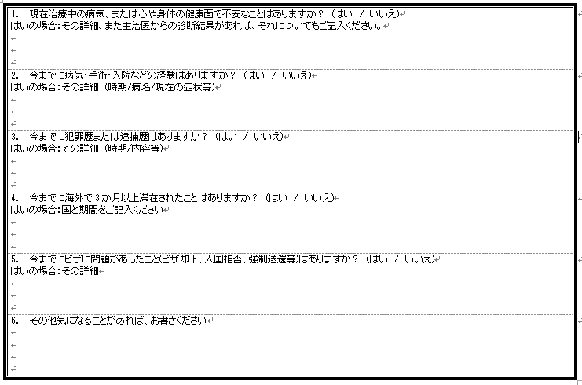

 |  |  | xử lý button "gửi" no.1

テキスト入力フィールドを用意
（「はい」の場合に必須）
1 | Hoàn thành file PDF phan ánh nội dung của form.
 | Tên file PDF là, お客様番号(số thứ tự khách hàng) ＋ "_" ＋ 処理日時(thời gian xử lý) (yyyymmddhhmmss) ＋ ".pdf"
 | Ví dụ: KT1208-001_20161213150342.pdf

2 | Gửi mail cho file đính kèm file no.1
 | from : info@jawhm.or.jp
 | to : meminfo@jawhm.or.jp
 | title: 事前確認事項申告書[KT1208-001] (thư thông báo các hạng mục cần xác nhận trước)

 | đoạn text:
 | thông qua hướng dẫn sau:

 | (số thứ tự khách hàng)
 | (phụ trách)
 | (thời gian đăng nhập thông tin)
 | (xử lý IP)

必須項目と、日付のチェックをする

必須
必須（日付チェック）

送信

個人情報保護方針（プライバシーポリシー）
一般社団法人日本ワーキング・ホリデー協会（以下、当協会という）では、ワーキングホリデー制度の運営及び各種手続きを行うにあたり、様々な個人情報をお預かりしております。
当協会は、そのお預かりしている個人情報を、最も大切な資産の一つとし、その保護・管理を協会活動の最重要事項として大切に取り扱うこととしています。具体的には、下記の通り個人情報保護に関する方針を定め、職員全員に周知徹底し、皆さまの個人情報の適切な取扱い・管理をお約束します。
１．個人情報の定義
個人情報とは個人に関する情報であり、住所、氏名、生年月日、メールアドレスまたはサイトへのアクセス記録により、その個人を識別できるものをさします。当該情報だけではなく、他の情報との照合によって判別できる情報も含まれます。
２．個人情報の利用目的
当協会では事業遂行上、必要な個人情報を適正かつ公正な手段で取得しますが、これらの個人情報は明確に使用目的を限定し、厳正に管理します。また、業務を円滑に進めるため業務の一部を委託し、この業務委託先に対して必要な個人情報を提供することがありますが、当協会はこれら業務委託先との間で取扱いに関する契約締結をはじめ、適切な監督を行います。当協会が取得する個人情報は以下の目的で利用します。
（利用目的）
セミナー・語学講座等のイベント案内、商品・サービスの情報や宣伝物等の提供
当協会提供のサービスやシステムの保守・サポート
各種事業に関するマーケティングや調査、お客様からのお問合せへの回答
職業紹介事業における求職者、求人企業への情報提供と付随する業務
その他、お客様との取引・契約を適切かつ円滑に履行するため
３．個人情報の利用に関する免責事項
当協会では、以下の場合を除き、本人の同意なく第三者に個人データを提供しません。
法令に基づく場合
人の生命、身体又は財産を保護するにあたり、本人の同意を得ることが困難であるとき
当協会からお客様へ情報提供を行う際、郵送物の配達業務または情報の配信を委託する場合で、必要と思われる組織・団体に対して個人情報の提供を行うとき
４．個人情報の安全管理措置
当協会は、取扱う個人データの漏洩、滅失または毀損の防止その他の個人データの安全管理のため、十分なセキュリティ対策を講じるとともに、利用目的の達成に必要とされる正確性・最新性を確保するために適切な措置を講じています。
５．個人情報保護法に基づく保有個人データの開示、訂正等、利用停止など
個人情報保護法に基づく保有個人データに関する開示、訂正等または利用停止などに関するご請求については、ご本人であることを確認させていただいた上でご対応させていただきます。
６．法令等の遵守
当協会は、個人情報の保護に関する法律（個人情報保護法）その他の関連法令および関係官庁のガイドライン等を遵守します。
７．見直し・改善
当協会の個人情報の取扱いおよび安全管理に係る適切な措置については、適宜見直し、改善いたします。
８．お問い合わせ・ご相談・苦情へのご対応
当協会は、個人情報の取扱いに関する苦情・ご相談に迅速にご対応いたします。ご連絡先は下記のお問い合わせ窓口となります。なお、ご照会者がご本人であることを確認させていただいた上で、ご対応させていただきますので、あらかじめご了承願います。
【団体名】 〔 一般社団法人 日本ワーキング・ホリデー協会 〕
【所在地】 〔 〒160-0023 東京都新宿区西新宿1-3-3 品川ステーションビル新宿5階507 〕
【電話番号】 〔 03-6304-5858 〕

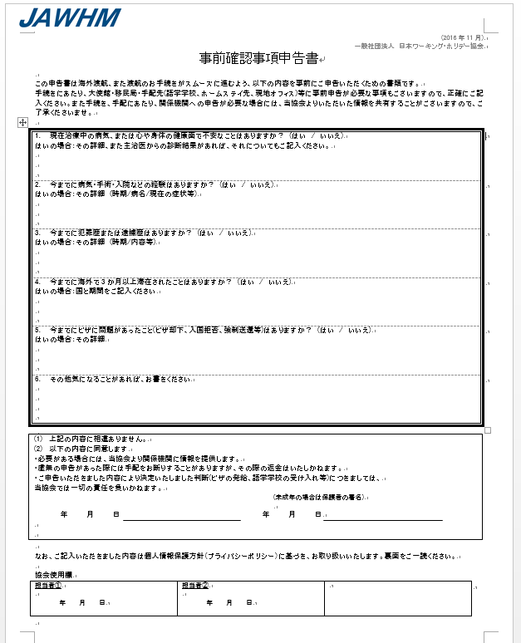

KT1208-001

フォームの入力内容を反映し、
ＰＤＦファイルを作成
tạo fiel pdf phản ánh nội dung đăng nhập vào form.

お客様番号（パラメータ：ｎ）を記入
đăng nhập số thứ tự khách hành ( Parameters:n)

【 送信ボタンの処理 その２ 】
もし、以下のいずれかの場合は、次の処理も行う
１．いずれかの回答に「はい」がある場合
２．いずれかのテキストフィールドの入力がある場合
「「 処理内容 」」
「その１」と同じメールを、以下のアドレスにも送信する。
from : info@jawhm.or.jp
担当拠点が KT の場合、 to : sodan@jawhm.or.jp
担当拠点が KO の場合、 to : sodan-osaka@jawhm.or.jp
担当拠点が KN の場合、 to : sodan-nagoya@jawhm.or.jp
担当拠点が KF の場合、 to : sodan-fukuoka@jawhm.or.jp
担当拠点が KK の場合、 to : sodan@jawhm.or.jp , sodan-okinawa@jawhm.or.jp
担当拠点が上記以外の場合、 to : sodan@jawhm.or.jp .
タイトル：【要確認】事前確認事項申告書[KT1208-001]

 |  | Xử lý button "gửi" no.2

 | giả sử, trường hợp "hoặc" cho 1,2 bên dưới hãy xử lý với các bước tiếp theo.
 | 1. Trường hợp chó câu trả lời cho phần hoặc là "はい”
 | 2. Trường hợp có phần ghi chú cho field text.

 | nội dung xử lý

 | Gửi mail giống với no.1 đến địa chỉ bên dưới.

 | Trường hợp 担当拠点 là KT
 | Trường hợp 担当拠点 là KO
 | Trường hợp 担当拠点 là KN
 | Trường hợp 担当拠点 là KF
 | Trường hợp 担当拠点 là KK
 | Ngoài những trường hợp trên

 | tiêu đề là:

